Задание 1
 | Комментарий
1. Почему практики тест-дизайна нельзя применять сразу после получения требований?
Перед применением практик тест-дизайна сначала проводится тест-анализ, при котором рассматриваются требования, изучают макеты, находят серые зоны, только после этого можно приступать к составлению документации тест-дизайна.
2. В какой ситуации классы эквивалентности и граничные значения могут существовать по отдельности? Аргументируй свой ответ и приведи примеры.
КЭ и ГЗ могут существовать по отдельности, только в случае, если КЭ является набором значений. Например, набор символов возможных для ввода в поле или различные названия городов, ресторанов и тд.
3. Что такое эквивалентность? Что такое класс эквивалентности?
Экивалентность - это равноценность, равнозначность. КЭ - это набор/диапазон значений, при обработке системой которых получают одинаковый результат.
4. Можно ли исключить проверку в середине диапазона в пользу проверок на границах, входящих в диапазон? Аргументируй свой ответ.
Нет, нельзя, т.к. значения из середины диапазона не влияют на логику обработки запроса, в отличие от ГЗ.
5. Представь, что тебе нужно протестировать форму: у каждого поля есть валидатор. Результат работы формы зависит от комбинации данных в полях. Какие практики тест-дизайна следует применить и почему? Аргументируй свой ответ.
1. Выделение КЭ и ГЗ, чтобы разбить значения на вход на группы, вызывающее одинаковое поведение системы. 2. Попарное тестирование, чтобы сократить количество проверок. 3. Негативное и позитивное тестирование, чтобы посмотреть как система обрабатывает запрос, при валидных и невалидных значениях. 4. Применение таблицы принятия решений.
6. Какими способами можно оптимизировать количество проверок при работе с таблицами принятия решений? Аргументируй свой ответ.
Сократить количество проверок можно применив технику попарного тестирования, которая исключает дублирующие проверки, можно приметь технику КЭ и ГЗ, которая объединяется проверки в классы, сокращая тестирование.
7. Опиши, чем чек-лист отличается от тест-кейсов. Приведи примеры, где применяют и то, и другое.
Тест-кейс это документ, который описывает тесты и их шаги воспроизведения, условия для получения результата, соответствующего требованиям. Чек-лист это список проверок, можно сказать, что это упрощенный тест-кейс без шагов воспроизведения и т.д., просто список того, что необходимо протестировать.
8. Как правильно составить баг-репорт? Какие элементы баг-репорта — обязательные? Почему?
Обязательные элементы баг-репорта - это название, айди, заголовок, шаги воспроизведения, результаты, окружение, приоритет. Все это необходимо для создания уникального, понятного баг-репорта, в котором будут указаны все шаги для воспроизведения того или иного бага, результат бага и результат того, что должно быть по ТЗ, где нашли баг. Баг-репорт это одна ошибка, репорт должен быть четко сформулирован.
9. По каким правилам составляют заголовок баг-репорта? Что будет, если составить заголовок неправильно?
Заголовок баг-репорта должен отображать суть проблемы, составляя заголовок можно использовать систему 3х вопросов "Что?", "Где?" и "Когда?". Что происходит, в каком месте и при каком действии. Заголовок должен быть понятен разработчику, чтобы не пришлось уточнять суть проблемы.
10. Из чего состоит клиент-серверная архитектура приложения? Кратко опиши функциональность каждого элемента.
Клиент-серверная архитектура состоит из клиента, сервера БД и сети. Клиент это система, которая преобразовывает твои действия в запросы и отправляет на сервер, для получения необходимой информации. Сервер это система, которая обрабатывает запросы клиента, обращается к БД, где хранится запрошенная информация и формирует ответ. Сеть это система связанных между собой устройств для обмена данными между клиентом и сервером.
11. Опиши этапы обработки запроса после того, как в адресную строку браузера вводят URL: https://yandex.ru.
1. Клиент (браузер) начинает поиск айпи-адреса сервера в истории подключений, в кэше 2. Если айпи-адрес не найден в истории и кэше, то клиент отправляет запрос к DNS 3. Как только клиент получил айпи-адрес сервера, он пытается установить соединение 4. Клиент отправляет HTTP запрос, чтобы получить данные для отображения страницы 5. Сервер обрабатывает запрос 6. Сервер отправляет ответ клиенту 7. Клиент обрабатывает полученный ответ и отображает веб-страницу
12. Что такое кэш? Зачем он нужен? Какое правило нужно соблюдать при работе с кэшем в тестировании?
Кэш это данные веб-страниц, которые хранятся на компьютере. Необходим для более быстрой загрузки веб-страницы. При выполнении тестирования продукта необходимо очистить кэш.
13. Ты знаешь, что есть протоколы HTTP и HTTPS. - Чем отличаются HTTP и HTTPS? В каких случаях не стоит пользоваться HTTP? - Из каких компонентов состоит HTTP запрос: за что отвечает каждый? - Какие HTTP-методы ты знаешь? За что они отвечают? Приведи примеры применения разных методов. - Что такое код HTTP-ответа? Какие коды бывают?
HTTP отличается от HTPPS тем, что HTTPS шифрует соединение клиента и сервера, что позволяет безопасно передавать друг другу сообщения. HTTP не стоит использовать там, где необходима повышенная безопасность, например в онлайн-банках, онлайн-оплатах. HTTP состоит из стартовой строки (для описания запроса), заголовка запроса (уточнение запроса или описание содержимого тела) и тела сообщения (содержит данные для передачи). HTTP методы бывают: GET для получения инф-ции (список товаров в корзине), POST для занесения инф-ции на бэкенд (создание пользователя) , PUT для изменения инф-ции на бэкенде (добавление товаров в корзину), DELETE для удаления инф-ции на бэкенде (удаление корзины). Код ответа это трехзначное число для обозначения результата. 1хх - информационные сообщения, 2хх - сообщения об успешном результате, 3хх - сообщение о перенаправлении, 4хх - ошибки на клиенте, 5хх - ошибки сервера.
14. Опиши, из каких компонентов может состоять URL. За что отвечает каждый из них?
Схема - протокол, по которому передаются данные Логин:пароль - указывают какой пользователь обратился к серверу Имя хоста:порт - доменное имя или айпи-адрес сервера, к которому обратился пользователь Путь - расположение ресурса Параметры запроса - доп. параметр Якорь - доп. указатель
15. Какие виды мобильных приложений бывают? В чём особенность каждого?
Бывают веб-приложения (не нужно устанавливать, используют клиент-серверную архитектуру, необходим постоянный доступ к интернету), нативные приложения (требуют установки, более производительны, используют процессор и ОП моб. устройства) и гибридные приложения (на основе нативных приложений, используют начинку мобю устройства, нужен доступ в интернет).
16. Чем эмулятор отличается от реального устройства? Кратко опиши недостатки и преимущества при тестировании.
Эмулятор это имитация реального устройства. К минусам можно отнести невозможность тестирования звонков, камеры, различных датчиков, нельзя провести нагрузочное тестирование. К плюсам можно отнести возможность тестирования на большом количестве эмулированных устройств, имитации запуска различных приложений, возможность обнаружения неожиданного поведения.
17. Проверь, есть ли ошибки в JSON Если да, то приложи верный вариант файла.

Ссылка на иллюстрацию:
https://code.s3.yandex.net/qa/schemes/diploma-29.png
{ "Меню": { "id": "1", "value": "Файл", "list": { "items": { "new_doc": { "value": "Новый", "onclick": "create_new_doc" }, "open_doc": { "value": "Открыть...", "onclick": "open_doc" }, "save_doc": { "value": "Сохранить", "onclick": "save_doc" }, "save_as_doc": { "value": "Сохранить как...", "onclick": "save_as_doc" }, "print_option": { "value": "Параметры печати", "onclick": { "show_print_option": { "Цвет": "Насыщенный", "Черно-белая печать?": "", "Размер печати": "A4" } } } } } } } | 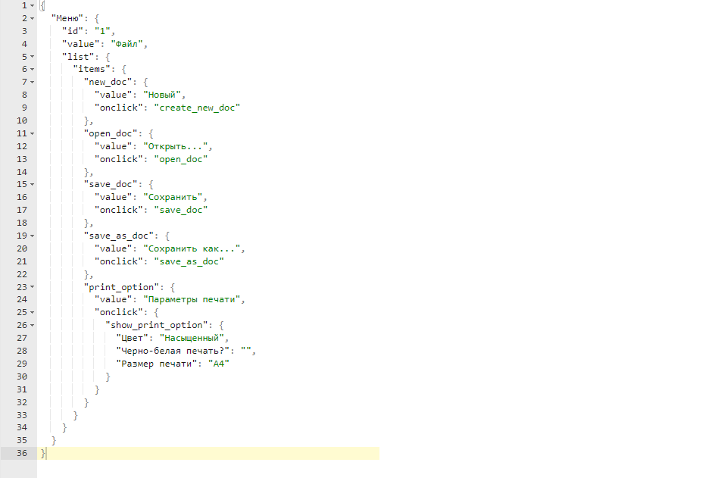
18. Что такое реляционная база данных? Чем она отличается от нереляционной?
Реляционная БД это база данных, которая представленна в виде связанных между собой по определенному признаку таблиц. Нереляционная БД не поддерживает запросы SQL.
19. Напиши, какие виды JOIN бывают. В чем особенность каждого?
JOIN - объединение таблиц по общему полю для двух таблиц LEFT JOIN - объединение, при котором в результат попадут все записи из левой таблицы и значения из правой таблицы, которые попадают под условие объединения RIGHT JOIN - объединение, при котором в результат попадут все записи из правой таблицы и значения из левой таблицы, которые попадают под условие объединения FULL JOIN - объединяет все данные левой и правой таблиц Строки не подходящие под условие объединения заполняются null
Исходные данные для заданий ниже Ты тестируешь сервис, который доставляет еду за 30 минут. Пока это маленький стартап, поэтому ты работаешь всего с четырьмя таблицами: Orders — все доставленные заказы; ORDERS_ID — ID заказов, int; USER_ID — ID пользователей, int; EMPLOYEE_ID — ID сотрудников, int; DELIVERY_TIME — время доставки в минутах, int; ITEMS — список товаров, char; Users — пользователи; USER_ID — ID пользователей, int; FULL_NAME — полное ФИО пользователя, char; PHONE — номер телефона пользователя, char; ADDRESS — адрес пользователя, char; Employees — работники; EMPLOYEE_ID — ID сотрудника, int; FIRST_NAME —имя сотрудника, char; LAST_NAME — фамилия сотрудника, char; PHONE — телефон сотрудника, char; JOB_ID — ID специализации, int; Jobs — типы работ в сервисе JOB_ID — ID специализации, int; JOB_TYPE — тип специализации, char; HOURS — число рабочих часов в неделю, int; SALARY — зарплата сотрудника с данной специализацией в рублях, int;

Ссылка на иллюстрацию:
https://code.s3.yandex.net/qa/schemes/diploma-33.png

20. В службу поддержки пришло много жалоб: заказы, в которых есть гречка, доставляют почти час, хотя сервис обещает успеть в 30 минут. Проверь, действительно ли курьеры опаздывают. Выбери все заказы, где есть хотя бы один товар - «гречка» и время доставки свыше 30 минут. В результирующей таблице должны быть ID заказов и ID курьеров. В ответе приложи SQL-запрос.
SELECT ORDERS_ID, EMPLOYEE_ID FROM Orders WHERE DELIVERY_TIME > 30 AND ITEMS LIKE '%гречка%';
21. Менеджер предложил добавить новую функциональность в продукт: мониторинг, который показывает самых активных клиентов за всё время работы компании. Проверь, что список пользователей корректно выводится на экран. На этом этапе разработки достаточно проверить только ID клиентов. Выбери пять самых активных клиентов по количеству заказов. В результирующую таблицу выведи ID каждого пользователя и число заказов. Отсортируй данные по убыванию числа заказов, выбери пять самых активных клиентов. В ответе приложи SQL-запрос.
SELECT USER_ID, COUNT(ORDERS_ID) AS ORDERS_COUNT FROM Orders GROUP BY USER_ID ORDER BY ORDERS_COUNT DESC LIMIT 5;
22. Из бухгалтерии пришёл баг-репорт: зарплаты сотрудников рассчитываются некорректно. Оказалось, что почти все ошибки в расчётах — в расчётных листах менеджеров. Выведи список ID всех сотрудников, у которых в специализации содержится «менеджер», с зарплатой больше 70 000 рублей. В ответе приложи SQL-запрос.
SELECT E.EMPLOYEE_ID FROM Employees AS E INNER JOIN Jobs AS J ON E.JOB_ID=J.JOB_ID WHERE J.JOP_TYPE LIKE '%менеджер%' AND J.SALARY > 70000;
23. Изучи три ситуации и ответь на вопрос: стоит ли писать автотесты в этом случае? Аргументируй свой ответ. 1) Проект существует давно, у него написано много ручных тестов. 2) Проект временный: продлится всего несколько месяцев. 3) Проект нестабилен: в функциональность часто вносят изменения.
1. Стоит писать автотесты, т.к. проект стабилен, сократить время тестирования. 2. Не стоит, быстрее и проще будет провести ручное тестирование. 3. Т.к. проект еще не имеет определенных требований, стоит проводить ручное тестирование.

Задание 2 чек-лист
Экран "Статус заказа"

№ | Описание проверки | Яндекс.Браузер 23.11.3.935 (64-bit) 1280х720 | Google Chrome 121.0.6167.140 (64-bit) 1920х1080 | Ссылка на баг-репорт
Лого Яндекс Самокат
1 | Лого "Яндекс Самокат" расположено в шапке лендинга | PASSED | PASSED
2 | Лого "Яндекс Самокат" выровнено по левому краю | PASSED | PASSED
3 | "Яндекс" и "Самокат" в одной строке | FAILED | FAILED | https://ksenialeonteva.youtrack.cloud/issue/KL5K2SM-191/V-logo-Yandeks-Samokat-Yandeks-ne-vyrovneno-so-slovom-Samokat
4 | Шрифт текста "Яндекс Самокат" черного цвета | PASSED | PASSED
5 | При наведении на лого "Яндекс Самокат" вид курсора меняется на указатель руки | PASSED | PASSED
6 | При нажатии на "Яндекс" открывается главная страница "Дзен" | PASSED | PASSED
7 | При нажатии на "Самокат" открывается главная страница "Яндекс Самокат" | PASSED | PASSED
Кнопка "Статус заказа"
8 | Кнопка "Статус заказа" расположена в шапке лендинга | PASSED | PASSED
9 | Кнопка "Статус заказа" выровнена по правому краю | PASSED | PASSED
10 | Кнопка "Статус заказа" без заливки | PASSED | PASSED
11 | Кнопка "Статус заказа" без границ | PASSED | PASSED
12 | Шрифт текста "Статус заказа" кнопки "Статус заказа" черного цвета, насыщенность нормальная | PASSED | PASSED
13 | При наведении курсора на кнопку "Статус заказа" вид курсора меняется на указатель в виде руки | PASSED | PASSED
14 | При нажатии кнопки "Статус заказа" появляется поле ввода "Номер заказа" | PASSED | PASSED
Поле ввода "Номер заказа"
15 | Поле ввода "Номер заказа" расположено в шапке лендинга | PASSED | PASSED
16 | Поле ввода "Номер заказа" выровнено по правому краю | PASSED | PASSED
17 | Поле ввода "Номер заказа" без заливки | PASSED | PASSED
18 | Поле ввода "Номер заказа" с серыми скругленными границами | PASSED | PASSED
19 | Внутри поля ввода "Номер заказа" расположен плейсхолдер "Номер заказа" | FAILED | FAILED | https://ksenialeonteva.youtrack.cloud/issue/KL5K2SM-192/V-pole-vvoda-nomera-zakaza-tekst-plejsholdera-Vvedite-nomer-zakaza
20 | Плейсхолдер "Номер заказа" внутри поля ввода "Номер заказа" выровнен по левому краю | PASSED | PASSED
21 | Шрифт текста плейсхолдера "Номер заказа" внутри поля "Номер заказа" серого цвета, насыщенность нормальная | PASSED | PASSED
22 | При клике по полю "Номер заказа" цвет границ поля - синий | PASSED | PASSED
23 | При введении данных в поле "Номер заказа" цвет границ поля - черный | PASSED | PASSED
24 | При наведении курсора на поле "Номер заказа" вид курсора меняется на курсор работы с текстом | PASSED | PASSED
25 | При вводе существующего номера заказа в поле "Номер заказа" и нажатии Enter открывается форма с данными о заказе | FAILED | FAILED | https://ksenialeonteva.youtrack.cloud/issue/KL5K2SM-193/Ne-otkryvaetsya-stranica-s-statusom-zakaza-posle-voda-nomera-zakaza-v-pole-Nomer-zakaza-i-nazhatii-na-klaviature-Enter
26 | При вводе несуществующего/некорректного номера заказа в поле "Номер заказа" и нажатии Enter открывается страница с сообщением об ошибке "Такого заказа нет. Точно верный номер?" и изображением сломанного самоката | FAILED | FAILED | https://ksenialeonteva.youtrack.cloud/issue/KL5K2SM-195/Ne-otkryvaetsya-stranica-s-statusom-zakaza-posle-vvoda-NEsushestvuyushego-nomera-zakaza-v-pole-Nomer-zakaza-i-nazhatii-na
27 | Изображение сломанного самоката выровнено по центру | SKIPPED | SKIPPED | https://ksenialeonteva.youtrack.cloud/issue/KL5K2SM-195/Ne-otkryvaetsya-stranica-s-statusom-zakaza-posle-vvoda-NEsushestvuyushego-nomera-zakaza-v-pole-Nomer-zakaza-i-nazhatii-na
28 | Изображение сломанного самоката полностью прорисовано | SKIPPED | SKIPPED | https://ksenialeonteva.youtrack.cloud/issue/KL5K2SM-195/Ne-otkryvaetsya-stranica-s-statusom-zakaza-posle-vvoda-NEsushestvuyushego-nomera-zakaza-v-pole-Nomer-zakaza-i-nazhatii-na
Кнопка "Заказать"
29 | В шапке лендинга расположена кнопка "Заказать" | PASSED | PASSED
30 | Кнопка "Заказать" выровнена по правому краю, расположена слева от кнопки "Статус заказа" | PASSED | PASSED
31 | Кнопка "Заказать" с заливкой черного цвета | PASSED | PASSED
32 | Кнопка "Заказать" с черными скругленными границами | PASSED | PASSED
33 | Шрифт текста "Заказать" кнопки "Заказать" белого цвета, насыщенность нормальная | PASSED | PASSED
34 | При наведении курсора на кнопку "Заказать" вид курсора меняется на указатель в виде руки | PASSED | PASSED
35 | При наведении курсора на кнопку "Заказать" цвет кнопки светлеет | PASSED | PASSED
Кнопка "Посмотреть"
36 | Под кнопками "Заказать" и "Статус заказа" расположена кнопка "Посмотреть" | PASSED | PASSED
37 | Кнопка "Посмотреть" выровнена по правому краю | PASSED | PASSED
38 | Кнопка "Посмотреть" с заливкой черного цвета | PASSED | PASSED
39 | Кнопка "Посмотреть" с черными скругленными границами | PASSED | PASSED
40 | Шрифт текста "Посмотреть" кнопки "Посмотреть" белого цвета, насыщенность нормальная | PASSED | PASSED
41 | При наведении курсора на кнопку "Посмотреть" вид курсора меняется на указатель в виде руки | PASSED | PASSED
42 | При наведении курсора на кнопку "Посмотреть" цвет кнопки светлеет | PASSED | PASSED
Поле поиска "Номер заказа" над блоком с данными о заказе
43 | Поле поиска "Номер заказа" расположено слева от кнопки "Посмотреть" | PASSED | PASSED
44 | Поле поиска "Номер заказа" выровнено по левому краю | PASSED | PASSED
45 | Поле поиска "Номер заказа" без заливки | PASSED | PASSED
46 | Поле поиска "Номер заказа" с серыми скругленными границами | PASSED | PASSED
47 | При нажатии по полю поиска "Номер заказа" цвет границ - синий | PASSED | PASSED
48 | При введении данных в поле поиска "Номер заказа" цвет границ - черный | PASSED | PASSED
49 | При наведении курсора на поле поиска "Номер заказа" вид курсора меняется на курсор работы с текстом | PASSED | PASSED
50 | При вводе существующего номера заказа в поле поиска "Номер заказа" и нажатии кнокпи "Посмотреть" открывается форма с данными о заказе | PASSED | PASSED
51 | При вводе несуществующего/некорректного номера заказа в поле "Номер заказа" и нажатии кнопки "Посмотреть" открывается страница с сообщением об ошибке "Такого заказа нет. Точно верный номер?" и изображением сломанного самоката | PASSED | PASSED
52 | При вводе несуществующего/некорректного номера заказа в поле "Номер заказа" и нажатии Enter открывается страница с сообщением об ошибке "Такого заказа нет. Точно верный номер?" и изображением сломанного самоката | FAILED | FAILED | https://ksenialeonteva.youtrack.cloud/issue/KL5K2SM-196/Ne-otkryvaetsya-stranica-s-oshibkoj-posle-vvoda-Nesushestvuyushego-nomera-zakaza-v-pole-poiska-Nomer-zakaza-i-nazhatii-na
53 | Изображение сломанного самоката выровнено по центру | PASSED | PASSED
54 | Изображение сломанного самоката полностью прорисовано | FAILED | FAILED | https://ksenialeonteva.youtrack.cloud/issue/KL5K2SM-196/Na-stranice-s-oshibkoj-slomannyj-samokat-otrisovan-ne-celikom
Блок с данными о заказе
55 | Блок с данными о заказе расположен под полем поиска "Номер заказа" | PASSED | PASSED
56 | Блок с данными о заказе выровнен по левому краю | PASSED | PASSED
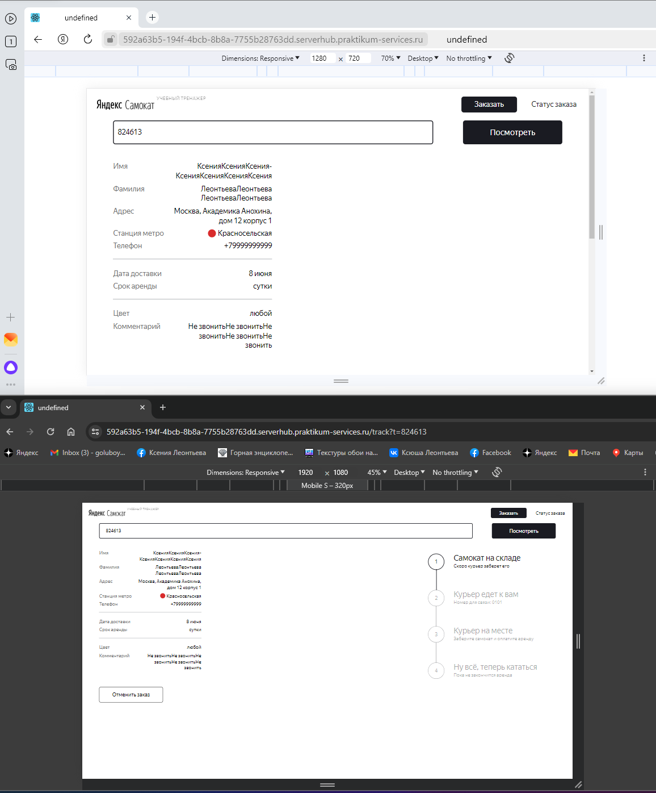
57 | Блок с данными о заказе содержит поля "Имя", "Фамилия", "Адрес", "Станция метро", "Телефон", "Когда привезём", "Срок аренды", "Цвет", "Комментарий" | FAILED | FAILED | https://ksenialeonteva.youtrack.cloud/issue/KL5K2SM-210/V-bloke-s-dannymi-zakaza-Data-dostavki-vmesto-Kogda-privezyom
58 | Поля "Имя", "Фамилия", "Адрес", "Станция метро", "Телефон", "Когда привезём", "Срок аренды", "Цвет", "Комментарий" выровнены по левому краю блока с данными о заказе | PASSED | PASSED
59 | Шрифт названий полей "Имя", "Фамилия", "Адрес", "Станция метро", "Телефон", "Когда привезём", "Срок аренды", "Цвет", "Комментарий" серого цвета, насыщенность нормальная | PASSED | PASSED
60 | Данные полей "Имя", "Фамилия", "Адрес", "Станция метро", "Телефон", "Когда привезём", "Срок аренды", "Цвет", "Комментарий" совпадают с введенными данными | FAILED | FAILED | https://ksenialeonteva.youtrack.cloud/issue/KL5K2SM-209/Na-stranice-statusa-zakaza-neverno-otobrazhaetsya-data-dostavki
61 | Данные полей "Имя", "Фамилия", "Адрес", "Станция метро", "Телефон", "Когда привезём", "Срок аренды", "Цвет", "Комментарий" выровнены по правому краю блока с данными о заказе | PASSED | PASSED
62 | Шрифт данных полей "Имя", "Фамилия", "Адрес", "Станция метро", "Телефон", "Когда привезём", "Срок аренды", "Цвет", "Комментарий" черного цвета, насыщенность нормальная | PASSED | PASSED
63 | Блок с данными о заказе имеет 2 разделительные линии | PASSED | PASSED
64 | Разделительные линии серого цвета | PASSED | PASSED
65 | Для полей "Имя", "Фамилия", "Адрес", "Станция метро", "Телефон", "Когда привезём", "Срок аренды", "Цвет", "Комментарий" действует правило: если текст не умещается в одной строке, он переносится на вторую | PASSED/FAILED | PASSED/FAILED | При вводе данных с различными знаками препинания, текст переносится на вторую строку. Скрин приложила https://ksenialeonteva.youtrack.cloud/issue/KL5K2SM-197/Na-stranice-s-oshibkoj-slomannyj-samokat-otrisovan-ne-celikom
66 | Слева от данных в поле "Станция метро" расположен круглый маркер | PASSED | PASSED
67 | Цвет круглого маркера выбранной станции соответствует линии, на которой расположена станция | PASSED | PASSED
Статусы заказа
68 | Блок статусов заказа расположен под кнопкой "Посмотреть" | FAILED | PASSED | https://ksenialeonteva.youtrack.cloud/issue/KL5K2SM-198/Blok-statusov-zakaza-raspolozhen-pod-blokom-s-dannymi-o-zakaze-i-vyrovnen-po-centru
69 | Блок статусов заказа выровнен по правому краю | FAILED | PASSED | https://ksenialeonteva.youtrack.cloud/issue/KL5K2SM-198/Blok-statusov-zakaza-raspolozhen-pod-blokom-s-dannymi-o-zakaze-i-vyrovnen-po-centru
70 | В блоке статусов заказа слева от каждого статуса расположен круглый маркер | PASSED | PASSED
71 | В блоке статусов заказа все круглые маркеры соединены между собой линией | PASSED | PASSED
72 | В блоке статусов заказа в каждом круглом маркере есть цифра с номером статуса | PASSED | PASSED
73 | В блоке статусов заказа может быть только один активный статус | PASSED | PASSED
Статус 1
74 | В блоке статусов заказа название 1 статуса - "Самокат на складе" | PASSED | PASSED
75 | В блоке статусов заказа примечание 1 статуса - "Скоро курьер заберет его" | PASSED | PASSED
76 | В блоке статусов заказа название 1 статуса "Самокат на складе" в активном состоянии черного цвета, насыщенность нормальная | PASSED | PASSED
77 | В блоке статусов заказа примечание 1 статуса "Скоро курьер заберет его" в активном состоянии черного цвета, насыщенность нормальная | PASSED | PASSED
78 | В блоке статусов заказа название 1 статуса "Самокат на складе" в Неактивном состоянии серого цвета, насыщенность нормальная | PASSED | PASSED
79 | В блоке статусов заказа примечание 1 статуса "Скоро курьер заберет его" в Неактивном состоянии серого цвета, насыщенность нормальная | PASSED | PASSED
80 | В блоке статусов заказа 1 статус становится активным, когда пользователь сделал заказ | PASSED | PASSED
81 | В блоке статусов заказа маркер 1 статуса и его содержимое в активном состоянии черного цвета | PASSED | PASSED
82 | В блоке статусов заказа линия соединения с следующим маркером в активном состоянии черного цвета | PASSED | PASSED
83 | В блоке статусов заказа линия соединения с следующим маркером в НЕактивном состоянии серого цвета | PASSED | PASSED
84 | В блоке статусов заказа маркер 1 статуса и его содержимое в НЕактивном состоянии серого цвета | PASSED | PASSED
85 | В блоке статусов заказа после прохождения 1 статуса в маркере цифра меняется на галочку | PASSED | PASSED
Статус 2
86 | В блоке статусов заказа название 2 статуса - "Курьер <имя> едет к вам" | PASSED | PASSED
87 | В блоке статусов заказа примечание 2 статуса - "Номер для связи: <номер>" | PASSED | PASSED
88 | В блоке статусов заказа название 2 статуса "Курьер <имя> едет к вам" в активном состоянии черного цвета, насыщенность нормальная | PASSED | PASSED
89 | В блоке статусов заказа примечание 2 статуса "Номер для связи: <номер>" в активном состоянии черного цвета, насыщенность нормальная | PASSED | PASSED
90 | В блоке статусов заказа название 2 статуса "Курьер <имя> едет к вам" в НЕактивном состоянии серого цвета, насыщенность нормальная | PASSED | PASSED
91 | В блоке статусов заказа примечание 2 статуса "Номер для связи: <номер>" в НЕактивном состоянии серого цвета, насыщенность нормальная | PASSED | PASSED
92 | В блоке статусов заказа 2 статус становится активным, когда курьер подтвердил, что принял заказ | PASSED | PASSED
93 | В блоке статусов заказа 1 статус переходит в 2 | PASSED | PASSED
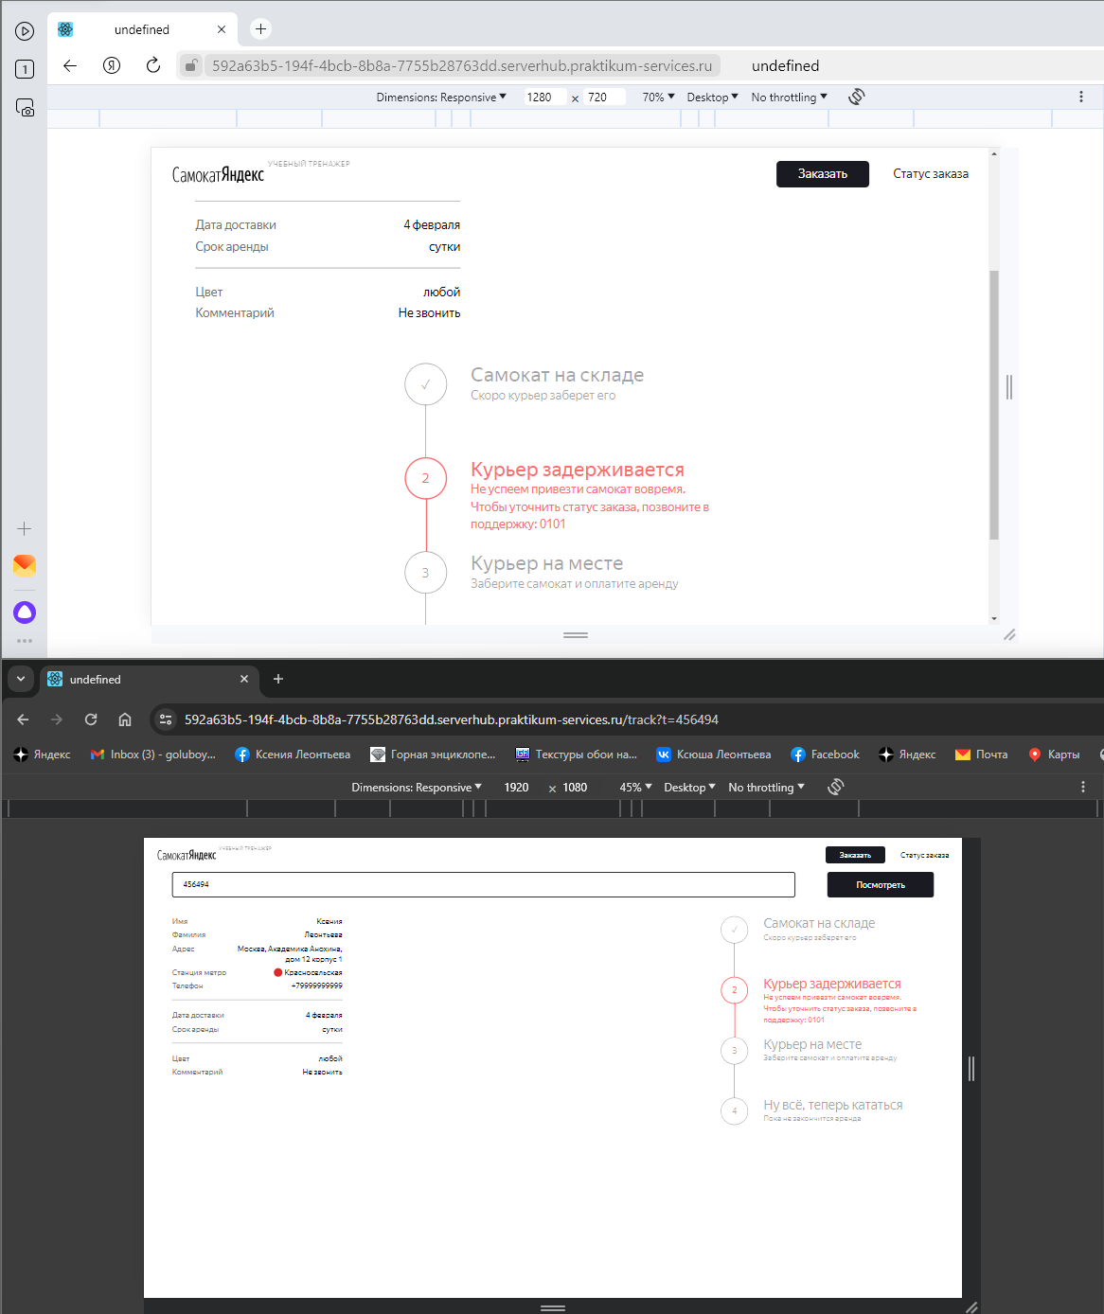
94 | В блоке статусов заказа маркер 2 статуса и его содержимое в активном состоянии черного цвета | PASSED | PASSED
95 | В блоке статусов заказа линия соединения с следующим маркером в активном состоянии черного цвета | PASSED | PASSED
96 | В блоке статусов заказа линия соединения с следующим маркером в НЕактивном состоянии серого цвета | PASSED | PASSED
97 | В блоке статусов заказа маркер 2 статуса и его содержимое в НЕактивном состоянии серого цвета | PASSED | PASSED
98 | В блоке статусов заказа после прохождения 2 статуса в маркере цифра меняется на галочку | PASSED | PASSED
99 | В блоке статусов заказа, если имя курьера не умещается в одну строку, текст переносится на вторую | FAILED | FAILED | https://ksenialeonteva.youtrack.cloud/issue/KL5K2SM-199/Dlinnoe-imya-kurera-ne-perenositsya-na-vtoruyu-stroku
100 | В блоке статусов заказа, если курьер не успевает доставить заказ до 23:59 даты доставки, название статуса 2 меняется на "Курьер задерживается" | PASSED/FAILED | PASSED/FAILED | Если сделать заказ на вчера, статус появляется. Статус не меняется, если делать заказ на будущие дни и делать подмену на дату обновления статуса больше чем дата доставки. https://ksenialeonteva.youtrack.cloud/issue/KL5K2SM-200/Pri-prosrochennom-zakaze-status-zakaza-ne-menyaetsya
101 | В блоке статусов заказа, если курьер не успевает доставить заказ до 23:59 даты доставки, примечание статуса 2 меняется на "Не успеем привезти самокат вовремя. Чтобы уточнить статус заказа, позвоните в поддержку: <номер>." | PASSED/FAILED | PASSED/FAILED | Если сделать заказ на вчера, статус появляется. Статус не меняется, если делать заказ на будущие дни и делать подмену на дату обновления статуса больше чем дата доставки. https://ksenialeonteva.youtrack.cloud/issue/KL5K2SM-200/Pri-prosrochennom-zakaze-status-zakaza-ne-menyaetsya
102 | В блоке статусов заказа при просроченном заказе название 2 статуса "Курьер задерживается" красного цвета, насыщенность нормальная | PASSED/FAILED | PASSED/FAILED | Если сделать заказ на вчера, статус появляется. Статус не меняется, если делать заказ на будущие дни и делать подмену на дату обновления статуса больше чем дата доставки. https://ksenialeonteva.youtrack.cloud/issue/KL5K2SM-200/Pri-prosrochennom-zakaze-status-zakaza-ne-menyaetsya
103 | В блоке статусов заказа при просроченном заказе примечание 2 статуса "Не успеем привезти самокат вовремя. Чтобы уточнить статус заказа, позвоните в поддержку: <номер>." красного цвета, насыщенность нормальная | PASSED/FAILED | PASSED/FAILED | Если сделать заказ на вчера, статус появляется. Статус не меняется, если делать заказ на будущие дни и делать подмену на дату обновления статуса больше чем дата доставки. https://ksenialeonteva.youtrack.cloud/issue/KL5K2SM-200/Pri-prosrochennom-zakaze-status-zakaza-ne-menyaetsya
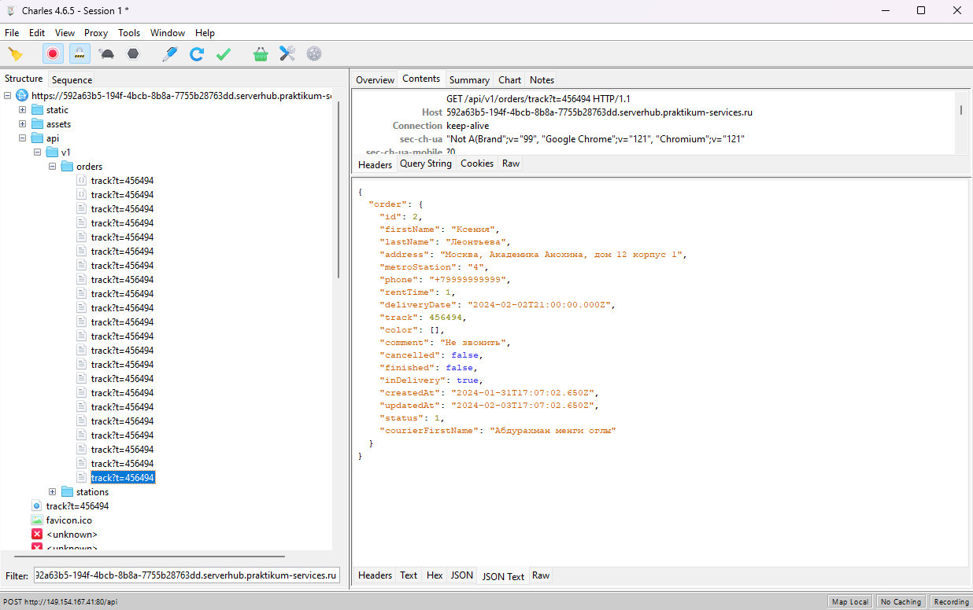
104 | В блоке статусов заказа при просроченном заказе маркер 2 статуса и его содержимое красного цвета | PASSED/FAILED | PASSED/FAILED | Если сделать заказ на вчера, статус появляется. Статус не меняется, если делать заказ на будущие дни и делать подмену на дату обновления статуса больше чем дата доставки. https://ksenialeonteva.youtrack.cloud/issue/KL5K2SM-200/Pri-prosrochennom-zakaze-status-zakaza-ne-menyaetsya
105 | В блоке статусов заказа при просроченном заказе линия соединения с следующим маркером красного цвета | PASSED/FAILED | PASSED/FAILED | Если сделать заказ на вчера, статус появляется. Статус не меняется, если делать заказ на будущие дни и делать подмену на дату обновления статуса больше чем дата доставки. https://ksenialeonteva.youtrack.cloud/issue/KL5K2SM-200/Pri-prosrochennom-zakaze-status-zakaza-ne-menyaetsya
106 | В блоке статусов заказа, если доставлен просроченный заказ, отсчёт времени до конца аренды начинается с момента получения заказа | FAILED | FAILED | https://ksenialeonteva.youtrack.cloud/issue/KL5K2SM-201/Pri-prosrochennom-zakaze-otschyot-vremeni-do-konca-arendy-nachinaetsya-s-momenta-vybrannoj-daty-dostavki
Статус 3
107 | В блоке статусов заказа название 3 статуса - "Курьер на месте" | PASSED | PASSED
108 | В блоке статусов заказа примечание 3 статуса - "Заберите самокат и оплатите аренду" | PASSED | PASSED
109 | В блоке статусов заказа название 3 статуса "Курьер на месте" в активном состоянии черного цвета, насыщенность нормальная | FAILED | FAILED | https://ksenialeonteva.youtrack.cloud/issue/KL5K2SM-202/Nevozmozhno-poluchit-3-status-Kurer-na-meste
110 | В блоке статусов заказа примечание 3 статуса "Заберите самокат и оплатите аренду" в активном состоянии черного цвета, насыщенность нормальная | FAILED | FAILED | https://ksenialeonteva.youtrack.cloud/issue/KL5K2SM-202/Nevozmozhno-poluchit-3-status-Kurer-na-meste
111 | В блоке статусов заказа название 3 статуса "Курьер на месте" в НЕактивном состоянии серого цвета, насыщенность нормальная | PASSED | PASSED
112 | В блоке статусов заказа примечание 3 статуса "Заберите самокат и оплатите аренду" в НЕактивном состоянии серого цвета, насыщенность нормальная | PASSED | PASSED
113 | В блоке статусов заказа 3 статус становится активным, когда курьер нажал кнопку "Завершить" у себя в приложении | FAILED | FAILED | https://ksenialeonteva.youtrack.cloud/issue/KL5K2SM-202/Nevozmozhno-poluchit-3-status-Kurer-na-meste
114 | В блоке статусов заказа 2 статус переходит в 3 | FAILED | FAILED | https://ksenialeonteva.youtrack.cloud/issue/KL5K2SM-202/Nevozmozhno-poluchit-3-status-Kurer-na-meste
115 | В блоке статусов заказа маркер 3 статуса и его содержимое в активном состоянии черного цвета | FAILED | FAILED | https://ksenialeonteva.youtrack.cloud/issue/KL5K2SM-202/Nevozmozhno-poluchit-3-status-Kurer-na-meste
116 | В блоке статусов заказа линия соединения с следующим маркером в активном состоянии черного цвета | FAILED | FAILED | https://ksenialeonteva.youtrack.cloud/issue/KL5K2SM-202/Nevozmozhno-poluchit-3-status-Kurer-na-meste
117 | В блоке статусов заказа линия соединения с следующим маркером в НЕактивном состоянии серого цвета | PASSED | PASSED
118 | В блоке статусов заказа маркер 3 статуса и его содержимое в НЕактивном состоянии серого цвета | PASSED | PASSED
119 | В блоке статусов заказа после прохождения 3 статуса в маркере цифра меняется на галочку | PASSED | PASSED
Статус 4
120 | В блоке статусов заказа название 4 статуса - "Ну всё, теперь кататься" | PASSED
121 | В блоке статусов заказа примечание 4 статуса - "Аренда закончится <дд месяц> в <время>" | FAILED | FAILED | https://ksenialeonteva.youtrack.cloud/issue/KL5K2SM-203/Nevernyj-format-daty-okonchaniya-arendy
122 | В блоке статусов заказа название 4 статуса "Ну всё, теперь кататься" в активном состоянии черного цвета, насыщенность нормальная | PASSED | PASSED
123 | В блоке статусов заказа примечание 4 статуса "Аренда закончится <дд месяц> в <время>" в активном состоянии черного цвета, насыщенность нормальная | PASSED | PASSED
124 | В блоке статусов заказа название 4 статуса "Ну всё, теперь кататься" в НЕактивном состоянии серого цвета, насыщенность нормальная | PASSED | PASSED
125 | В блоке статусов заказа примечание 4 статуса "Пока не законится аренда" в НЕактивном состоянии серого цвета, насыщенность нормальная | PASSED | PASSED
126 | В блоке статусов заказа 4 статус становится активным, когда курьер подтвердил завершение заказа | PASSED | PASSED
127 | В блоке статусов заказа 3 статус переходит в 4 | SKIPPED | SKIPPED | https://ksenialeonteva.youtrack.cloud/issue/KL5K2SM-202/Nevozmozhno-poluchit-3-status-Kurer-na-meste
128 | В блоке статусов заказа маркер 4 статуса и его содержимое в активном состоянии черного цвета | PASSED | PASSED
129 | В блоке статусов заказа линия соединения с следующим маркером в активном состоянии черного цвета | PASSED | PASSED
130 | В блоке статусов заказа маркер 4 статуса и его содержимое в НЕактивном состоянии серого цвета | PASSED | PASSED
131 | В блоке статусов заказа после прохождения 4 статуса в маркере цифра меняется на галочку | PASSED | PASSED
132 | В блоке статусов заказа, когда закончилось время аренды название 4 статуса меняется на "Время аренды кончилось" | PASSED | PASSED
133 | В блоке статусов заказа, когда закончилось время аренды примечание 4 статуса меняется на "Скоро курьер заберёт самокат" | PASSED | PASSED
134 | В блоке статусов заказа, когда закончилось время аренды название 4 статуса "Время аренды кончилось" черного цвета, насыщенность нормальная | PASSED | PASSED
135 | В блоке статусов заказа, когда закончилось время аренды примечание 4 статуса "Скоро курьер заберёт самокат" черного цвета, насыщенность нормальная | PASSED | PASSED
Статус 5 (фича)
136 | В блоке статусов заказа название 5 статуса - "Время аренды кончилось" | PASSED | PASSED
137 | В блоке статусов заказа примечание 5 статуса - "Скоро курьер заберет самокат" | FAILED | FAILED | https://ksenialeonteva.youtrack.cloud/issue/KL5K2SM-204/Nevernyj-format-daty-okonchaniya-arendy
138 | В блоке статусов заказа название 5 статуса - "Время аренды кончилось" в активном состоянии черного цвета, насыщенность нормальная | PASSED | PASSED
139 | В блоке статусов заказа примечание 5 статуса - "Скоро курьер заберет самокат" в активном состоянии черного цвета, насыщенность нормальная | FAILED | FAILED | https://ksenialeonteva.youtrack.cloud/issue/KL5K2SM-204/Nevernyj-format-daty-okonchaniya-arendy
140 | В блоке статусов заказа 5 статус становится активным, когда закончилось время аренды самоката | PASSED | PASSED
141 | В блоке статусов заказа 4 статус переходит в 5 | PASSED | PASSED
142 | В блоке статусов заказа при активном 5 статусе цифра маркера 4 статуса меняется на галочку | FAILED | FAILED | https://ksenialeonteva.youtrack.cloud/issue/KL5K2SM-205/Pri-aktivnom-5-statuse-net-galochki-v-markere-4-statusa
143 | В блоке статусов заказа при активном 5 статусе маркер 4 статуса и его содержимое серого цвета | PASSED | PASSED
144 | В блоке статусов заказа линия соединения 5 статуса с 4 статусом серого цвета | PASSED | PASSED
145 | В блоке статусов заказа при активном 5 статусе название 4 статуса "Ну всё, теперь кататься" не меняется | PASSED | PASSED
146 | В блоке статусов заказа при активном 5 статусе примечание 4 статуса "Аренда закончится <дд месяц> в <время>" не меняется | FAILED | FAILED | https://ksenialeonteva.youtrack.cloud/issue/KL5K2SM-203/Nevernyj-format-daty-okonchaniya-arendy
Отмена заказа
147 | Под блоком с данными о заказе расположена кнопка "Отменить заказ" | PASSED | PASSED
148 | Кнопка "Отменить заказ" выровнена по левому краю | PASSED | PASSED
149 | Кнопка "Отменить заказ" без заливки | PASSED | PASSED
150 | Кнопка "Отменить заказ" с черными скругленными границами | PASSED | PASSED
151 | Шрифт текста "Отменить заказ" кнопки "Отменить заказ" черного цвета, насыщенность нормальная | PASSED | PASSED
152 | При наведении курсора на кнопку "Отменить заказ" вид курсора меняется на указатель в виде руки | PASSED | PASSED
153 | При наведении курсора на кнопку "Отменить заказ" цвет кнопки темнеет | PASSED | PASSED
154 | При нажатии на кнопку "Отменить заказ" появляется всплывающее окно "Хотите отменить заказ?" | PASSED | PASSED
155 | Название всплывающего окна "Хотите отменить заказ?" выровнено по центру | PASSED | PASSED
156 | Название всплывающего окна "Хотите отменить заказ?" черного цвета, насыщенность нормальная | PASSED | PASSED
157 | Под названием "Хотите отменить заказ?" всплывающего окна расположена кнопка "Назад" | PASSED | PASSED
158 | Кнопка "Назад" всплывающего окна "Хотите отменить заказ" выровнена по левому краю | PASSED | PASSED
159 | Кнопка "Назад" всплывающего окна "Хотите отменить заказ" с заливкой черного цвета | PASSED | PASSED
160 | Кнопка "Назад" всплывающего окна "Хотите отменить заказ" с черными скругленными границами | PASSED | PASSED
161 | Шрифт текста "Назад" кнопки "Назад" белого цвета, насыщенность нормальная | PASSED | PASSED
162 | При наведении курсора на кнопку "Назад" вид курсора меняется на указатель в виде руки | PASSED | PASSED
163 | При наведении курсора на кнопку "Назад" цвет кнопки светлеет | PASSED | PASSED
164 | При нажатии на кнопку "Назад" всплывающее окно закрывается, пользователь возвращается на страницу заказа | PASSED | PASSED
165 | Под названием "Хотите отменить заказ?" всплывающего окна расположена кнопка "Отменить" | PASSED | PASSED
166 | Кнопка "Отменить" всплывающего окна "Хотите отменить заказ" выровнена по правому краю | PASSED | PASSED
167 | Кнопка "Отменить" всплывающего окна "Хотите отменить заказ" без заливки | PASSED | PASSED
168 | Кнопка "Отменить" всплывающего окна "Хотите отменить заказ" с черными скругленными границами | PASSED | PASSED
169 | Шрифт текста "Отменить" кнопки "Отменить" черного цвета, насыщенность нормальная | PASSED | PASSED
170 | При наведении курсора на кнопку "Отменить" вид курсора меняется на указатель в виде руки | PASSED | PASSED
171 | При наведении курсора на кнопку "Отменить" цвет кнопки темнеет | PASSED | PASSED
172 | При нажатии на кнопку "Отменить" всплывающего окна "Хотите отменить заказ?" открывается всплывающее окно "Заказ отменён" | PASSED | PASSED
173 | При нажатии на кнопку "Отменить" всплывающего окна "Хотите отменить заказ?" заказ отменяется | FAILED | FAILED | https://ksenialeonteva.youtrack.cloud/issue/KL5K2SM-206/Ne-otmenyaetsya-zakaz
174 | Название всплывающего окна "Заказ отменён" выровнено по центру | PASSED | PASSED
175 | Название всплывающего окна "Заказ отменён" черного цвета, насыщенность нормальная | PASSED | PASSED
176 | Под названием всплывающего окна "Заказ отменён" комментарий - "Но если что - приходите еще раз, мы ждём :)" | FAILED | FAILED | https://ksenialeonteva.youtrack.cloud/issue/KL5K2SM-207/Nepravilnyj-kommentarij-v-vsplyvayushem-okne-otmenennogo-zakaza
177 | Комментарий "Но если что - приходите еще раз, мы ждём :)" всплывающего окна "Заказ отменён" выровнен по центру | PASSED | PASSED
178 | Комментарий "Но если что - приходите еще раз, мы ждём :)" всплывающего окна "Заказ отменён" черного цвета, насыщенность нормальная | PASSED | PASSED
179 | Под Комментарием "Но если что - приходите еще раз, мы ждём :)" всплывающего окна "Заказ отменён" расположена кнопка "Хорошо" | PASSED | PASSED
180 | Кнопка "Хорошо" всплывающего окна "Заказ отменён" выровнена по правому краю | PASSED | PASSED
181 | Кнопка "Хорошо" всплывающего окна "Заказ отменён" с черной заливкой | PASSED | PASSED
182 | Кнопка "Хорошо" всплывающего окна "Заказ отменён" с черными скругленными границами | PASSED | PASSED
183 | Шрифт текста "Хорошо" кнопки "Хорошо" белого цвета, насыщенность нормальная | PASSED | PASSED
184 | При наведении курсора на кнопку "Хорошо" вид курсора меняется на указатель в виде руки | PASSED | PASSED
185 | При наведении курсора на кнопку "Хорошо" цвет кнопки светлеет | PASSED | PASSED
186 | При нажатии на кнопку "Хорошо" всплывающего окна "Заказ отменён" пользователь попадает на главную страницу Яндекс Самокат | PASSED | PASSED
187 | Если курьер взял заказ в работу, кнопка "Отменить заказ" под блоком с информацией о заказе не кликабельна | FAILED | FAILED | https://ksenialeonteva.youtrack.cloud/issue/KL5K2SM-208/Net-knopki-otmenit-zakaz-kogda-kurer-prinyal-zakaz-v-rabotu
188 | Если курьер взял заказ в работу, пользователь НЕ может отменить заказ | SKIPPED | SKIPPED | https://ksenialeonteva.youtrack.cloud/issue/KL5K2SM-208/Net-knopki-otmenit-zakaz-kogda-kurer-prinyal-zakaz-v-rabotu

